外部設計書
外部設計書 |  |  |  | 画面名 |  | 検索画面 |  |  |  | 作成者 | 平野 |  |  | 更新者 | 田中、真浦、小嶋
 |  |  |  | システム名 |  |  |  |  |  | 作成日 | 2022-06-07 |  |  | 更新日 | 2022-06-09
 |  |  |  | 備考

 | 画面設計

9
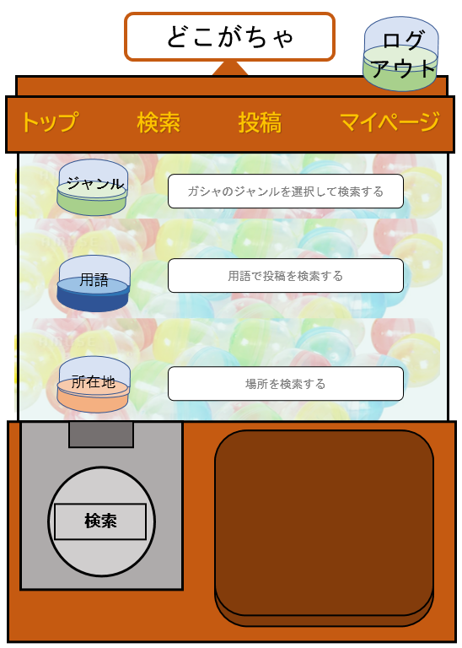

5
6
7
8

1
 |  |  |  |  |  |  |  |  |  |  |  |  |  |  | 複合検索はどうするか
 |  |  |  |  |  |  |  |  |  |  |  |  |  |  | AND | OR

2

3

4

 | 機能設計
1-1 ガシャのジャンルを選択して検索する
1-2 カプセルの画像を表示する
2-1 ワードで投稿を検索する
2-2 カプセルの画像を表示する
3-1 場所から検索する（マップまたはテキスト形式）
3-2 カプセルの画像を表示する
4 1～3に検索したい項目を入力し「Search」をクリックすると、検索結果一覧画面へ遷移する。
1～3が空白時に「Search」をクリックすると以下のようなエラーメッセージが表示される。
エラーメッセージ：「※検索情報を選択または入力してください。」
5 トップページへ遷移
6 検索ページへ遷移
7 投稿ページへ遷移
8 マイページへ遷移
9-1 ログアウト画面へ遷移
9-1 カプセルの画像を表示する

 | 項目定義書

 | No | 物理名 | 論理名 |  | 画面型 |  | データ型 | min | max | DBテーブル |  | DBカラム | 備考
 | 1-1 | genre | ジャンル選択 |  | Select |  | String |  | 255 | genre |  | genre_name | １行
 | 1-2 | capsule_genre
 | 2-1 | word | 用語入力欄 |  | Text |  | String |  | 255 |  |  |  | １行
 | 2-2 | capsule_word
 | 3-1 | address | 所在地入力欄 |  | Text |  | String |  | 255 |  |  |  | １行
 | 3-2 | capsule_address
 | 4 | do_search | 検索実行 |  | submit
 | 5 | top | トップ |  | Link
 | 6 | search | 詮索 |  | Link
 | 7 | review | 投稿 |  | Link
 | 8 | my_page | マイページ |  | Link
 | 9-1 | logout | ログアウト
 | 9-2 | capsule_logout

